Ficha Técnica
PLANILLA DE DATOS GARANTIZADOS |  |  |  | 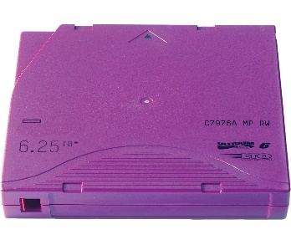

Cinta de Backup Ultrium LTO 6 + Etiqueta |  |  |  | CÓDIGO | 2016158
 |  |  |  | FECHA REVISIÓN | 2020-02-19
 |  |  |  | ÁREA ESPECIALISTA: Infraestructura TI

DESCRIPCIÓN SAP:
ITEM | DATOS | UNIDAD | PEDIDO | OFRECIDO | COMENTARIO
1 | Empresa proveedora | … | (*)
2 | Fabricante | … | (*)
3 | Marca | … | (**)
4 | Modelo | … | (*)
5 | País de origen | … | (*)
6 | Norma de fabricación y ensayos | …
7 | Embalaje | … | CAJAS QUE NO EXCEDAN PESO DE 60 LIBRAS, PALETIZADO Y FLEJADO.
8 | Garantía
 | Tipo de cinta |  | Ultrium LTO 6
 | Capacidad sin comprimir |  | 2.5 TB
 | Capacidad Comprimida |  | 6.25 TB
 | Velocidad de Transferencia |  | 160 MB/S hasta 400 MB/S
 | Etiqueta c/Código de Barras |  | Incluida



(*) A indicar por el oferente
(**) Timbrado en el material en alto o bajo relieve

 |  |  |  | Fecha de la oferta

 | Luduing Rodríguez |  |  | Nombre y firma del oferente
 | Gerente Infraestructura TI
COMENTARIOS:
1- Este material cumplirá con todas las indicaciones detalladas en la especificación técnica correspondiente. 2- En caso de haber una solicitud adicional por parte de La Distribuidora o que el Fabricante entienda deba entregar información complementaria, para la correcta evaluación de la propuesta, se deberá hacer por escrito y anexado a esta planilla de Datos Garantizados.

